Hoja1
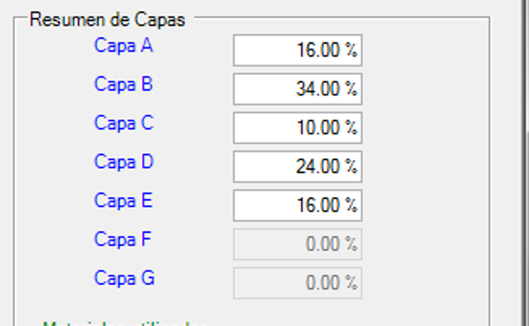
 | FORMULACION 5 CAPAS
MATERIALES | 100.00% | 100.00% | 100.00% | 100.00% | 100.00%
CAPA | A (externa) | B | C | D | E (interna) | TOTAL por materia prima
PORCENTAJE | 16% | 34% | 10% | 24% | 16% | 100% | PORCENTAJE DE CADA CAPA
Materia Prima A | 30.00% | 10.00% | 15.00% | 10.00% | 30.00% | 16.90%
Materia Prima B | 57.00% |  |  |  | 65.00% | 19.52%
Materia Prima C |  |  | 80.00% |  |  | 8.00%
Materia Prima D |  | 75.00% |  | 80.00% |  | 44.70%
Materia Prima E | 4.00% | 3.00% | 5.00% | 10.00% | 5.00% | 5.36%
Materia Prima F | 9.00% | 12.00% |  |  |  | 5.52%
 | 100.00% | 100.00% | 100.00% | 100.00% | 100.00% | 100.00%
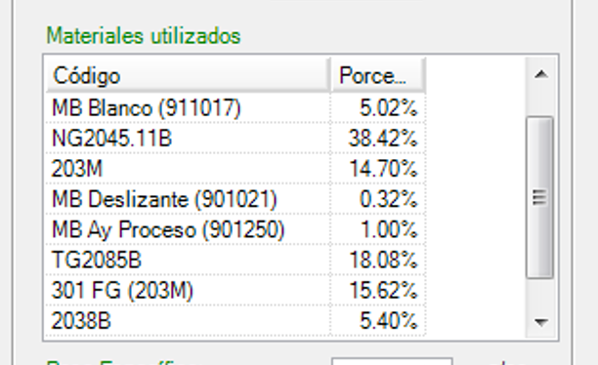

 |  | ingreso manual
 | % | ingreso manual

